Втулка
 |  | Технологическая карта |  |  |  |  | Цех 34 | Размеры модели |  | Оловянные
 | Заказ |  |  |  |  |  |  | Наружний диаметр | 1370 | БрО8Н4Ц2 | 8.7
 | Чертеж |  |  |  |  |  |  | Внутренний диаметр | 1000 | БрО10Ц2 | 8.7
 | Наименование |  | Втулка |  |  |  |  | Высота | 250 | БрО8С12 | 9.1
 | Количество деталей на заказ |  | 1 |  |  |  |  | Плотность | 7.5 | БрО10С10 | 9.1
 |  |  |  |  |  |  |  | Высота прибыли | 50 | БрО5Ц5С5 | 8.88
 | Материал |  | БрА9Ж3Л |  |  | К.В.Т | 2.15 | Диаметр прибыли (нар.) | 1420 | БрО4Ц4С17 | 9.2
 | Масса детали |  | 643.4 |  |  |  |  | Масса детали (отливка) | 1303.46 | БрО10Ф1 | 8.88
 | Масса отливки |  | 1303.5 |  |  | К.И.М. | 0.37 | Масса прибыли | 299.35 | БрО8С21 | 9.3
 | Масса прибыли |  | 299.4 |  |  |  |  | Масса литника | 59.23 | Безоловянные
 | Норма расхода |  | 1662.0 |  |  |  |  |  |  | БрА9Ж3Л | 7.5
 | Норма расхода на 1 дет. |  | 1662.0 |  |  |  |  | Размеры детали |  | БрА10Ж4Н4Л | 7.8
 | Металлозавалка |  | 1728.5 |  |  |  |  | Наружний диаметр | 1321 | БрА11Ж6Н6 | 8.1
 | Металлозавалка на 1 дет. |  | 1728.5 |  |  |  |  | Внутренний диаметр | 1050 | БрА9Мц2Л | 7.6
 | Количество деталей в отливке |  | 1 |  |  |  |  | Высота | 170 | БрА10Ж3Мц2 | 7.5
 | Количество деталей по длине |  | 1 |  |  |  |  | Масса детали | 643.43 | БрА9Ж4Н4Мц1 | 7.8
 | Количество деталей по ширине |  | 1 |  |  |  |  |  |  | Латуни | 8.5
 | Размеры в скобках чистовые | Формовочный уклон 3 |  |  | Радиус скугления прибыли 75 |  |  | Диаметр стояка для стали | 60 | Чугуны
 | 50 | 250 |  |  |  |  |  |  |  | СЧ10 | 6.8
 |  | (170) |  |  |  |  |  |  |  | СЧ15 | 7
 |  |  |  |  |  |  |  |  |  | СЧ20 | 7.1
 |  |  |  |  |  |  |  |  |  | СЧ25 | 7.2
 |  |  |  |  | 10 |  |  |  |  | СЧ30 | 7.3
 |  |  |  |  |  |  |  |  |  | СЧ35 | 7.4
 |  |  |  |  | 985 | 1349.45
 |  |  |  |  | (1050) | (1321)

<1:10
 |  | Припуск на разрезку
Технические указания |  |  |  | Стержень
Плавка по инструкции |  | 25010.00176 |  | Вес стержня
Заливка по инструкции |  | 25011.00007 |  | Смесь | СКЛ
Температера металла |  | 1100-1150 |  | Краска | ГБ
Уход за прибылью |  | 25010.00168 |  | В стержне сделать ослабление
Усадка |  | 1.50% |  | Показания влагомера на глубине 60мм= 0
Краска |  | ГБ |  | Зазор между стержнем и формой 1,5-2мм
Тип литниковой системы |  | 242.04.464-3 |  | Усадка 0,6%
 |  |  |  | Разряд 4

 | Транспортировка по инструкции |  | 102.41.795 Альбом № 9
 | Дата | Проверил | Дата |  | Руководитель
2023-09-19
 | Подпись

Планка
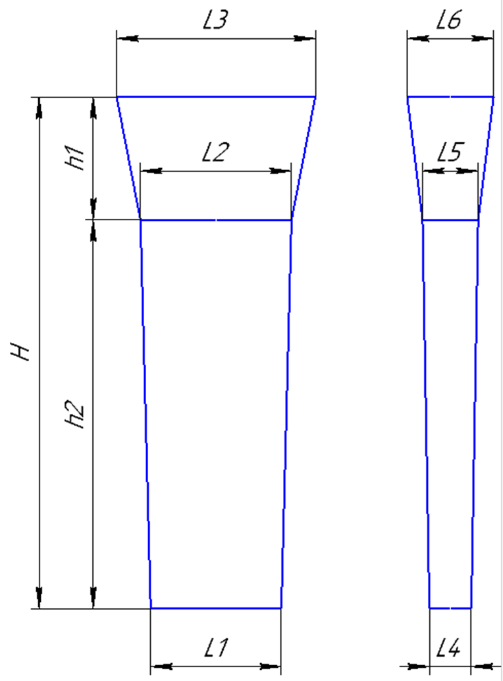
 |  | Технологическая карта |  |  |  |  | Цех 34 | Размер планки: | (автоматически)
Заказ |  |  | 3431172-009 |  |  | планка № | 27 | Толщина L4 | 45
Чертеж |  |  | 9-09-03 |  |  |  |  | Толщина L5 | 60
Наименование |  |  | Вкладыш (заготовка) |  |  |  |  | Ширина L1 | 147
Количество деталей на заказ |  |  | 4 |  |  |  |  | Ширина L2 | 167
 |  |  |  |  |  |  |  | Длина h2 | 905
Материал |  |  | БрА10Ж3Мц2 |  |  | К.В.Т | 0.75
Масса детали |  |  | 10.7 |  |  | К.И.М. | 0.48 | Размеры прибыли:
Масса отливки |  |  | 56.7 |  |  |  |  | Толщина L5 | 60
Масса отливки на 1 дет. |  |  | 14.2 |  |  |  |  | Толщина L6 | 135
Норма расхода |  |  | 85.7 |  |  |  |  | Ширина L2 | 167
Норма расхода на 1 дет. |  |  | 21.4 |  |  |  |  | Ширина L3 | 215
Металлозавалка |  |  | 89.1 |  |  |  |  | Высота h1 | 205
Металлозавалка на 1 дет. |  |  | 22.3
Количество деталей в отливке |  |  | 4
Количество деталей по длине |  |  | 2 |  |  |  |  | Плотность | 7.6
Количество деталей по ширине |  |  | 2
 |  |  |  |  |  |  |  | Размеры детали: | (Вручную)
 |  |  |  |  |  |  |  | Толщина | 25
 |  |  |  |  |  |  |  | Ширина | 160
+2
-2
 |  |  |  |  |  |  |  | Длина | 350
 |  |  |  |  |  | 145
 |  |  |  |  |  | (160) |  | Масса детали | 10.64

 |  |  |  |  |  |  |  | Примечания: | 0

+5
-15
 |  | 15

+5
-15
 | 205 | 905

 |  | (350)

+2
-2
 |  |  |  |  |  | 44
 |  |  |  |  |  | (25)

 | Усадка |  | 1,5 %
 | Краска |  | ГБ
 | Температура металла |  | 1100-1150 | ° С
 | Плавка по инструкции |  | 25010.00176
 | Заливка по инструкции |  | 25011.00007
 | Транспортировка по инструкции |  | 102.41.795 Альбом № 9
 | Уход за прибылью |  | 25010.00168
 | Дата | Проверил | Дата |  | Руководитель
2023-09-20
 | Подпись

